Form Enter
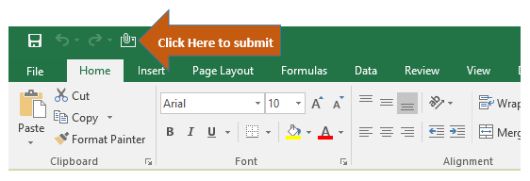
Consignee Name and Address |  |  |  | BL / SWB number | HLCU |  |  | YES
 |  |  |  |  |  |  |  | NO
 |  |  |  | DG Cargo
 |  |  |  | SOC
Notify Party Name and Address |  |  |  | Container Status |  |  |  | FCL = ลากตู้
 |  |  |  | Container No. (for Split D/O only) |  |  |  | LCL = ขนส่งหน้าตู้แรงงานเรือ
 |  |  |  |  |  |  |  | LCL(CNO) = ขนส่งหน้าตู้แรงงานลูกค้า
 |  |  |  |  |  |  |  | CFS = เปิดเข้าโกดัง
Payer Name on Invoice |  |  |  | Speical Remarks

Marks & Numbers | Quantity |  | Description of Goods |  |  | Gross Weight | Measurement
 | No. of PKG | Kind of PKG |  |  |  | (KG) | (CBM)

ปลายทางรับแก้ไขข้อมูลได้เฉพาะสำแดงชื่อผู้รับสินค้าที่แท้จริงและ Container Status
หากต้องการแก้ไขข้อมูลในส่วนอื่นๆ กรุณาติดต่อผู้ขายที่ต้นทาง
กรุณาส่งไฟล์กลับมาที่ Email ATHIMPHLGS@HLAG.COM ในรูปแบบของ EXCEL
และกรอกข้อมูลเป็นภาษาอังกฤษเท่านั้น
ในกรณีที่ต้องการ Split D/O ให้ส่งรายละเอียดสำหรับแต่ละชุด
และระบุด้วยว่ามีทั้งหมดกี่ชุดในช่อง Special Remarks

